EXO 1
Module Outillage Niveau 1 |  | QUIZZ DE POSITIONNEMENT |  | Ecole Smoby Toys
Exercice 1/3

NOM :
PRENOM :
DATE :

Consignes : Vous disposez du schéma d'un moule, sur lequel le nom des différentes parties a été masqué. Chaque partie correspond à un numéro dans le tableau ci-dessous.
 | Vous devez replacer dans chaque case blanche du schéma le numéro correspondant à la partie du moule qui est désignée.

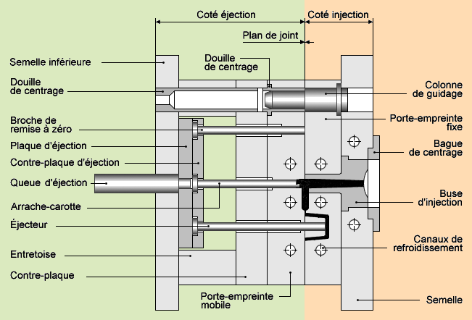
 |  |  | Numéro | Dénomination de la pièce
 |  |  | 1 | Plaque empreinte moule mobile
 |  |  | 2 | Colonne de guidage
 |  |  | 3 | Semelle partie mobile
 |  |  | 4 | Broche de remise à zéro
 |  |  | 5 | Arrache-carotte
 |  |  | 6 | Canaux de refroidissement
 |  |  | 7 | Bague de guidage
 |  |  | 8 | Plaque d'éjection
 |  |  | 9 | Tasseau
 |  |  | 10 | Buse d'injection
 |  |  | 11 | Contre plaque d'éjection
 |  |  | 12 | Côté injection
 |  |  | 13 | Côté éjection
 |  |  | 14 | Bague de centrage
 |  |  | 15 | Queue d'éjection
 |  |  | 16 | Plan de joint
 |  |  | 17 | Douille de centrage
 |  |  | 18 | Plaque empreinte moule fixe
 |  |  | 19 | Semelle partie fixe
 |  |  | 20 | Contre-plaque
 |  |  | 21 | Ejecteur

